PROPUESTA TECNICA
 |  |  |  | REGIONAL | Santa Cruz

SOLICITUD DE PROPUESTA COMPRA DESERVICIO DE CAMBIO DE TECHO OFICINAS ADMNISTRATIVAS (SEGUNDA CONVOCATORIA)

 |  |  | Proceso de Comparacion de propuesta |  |  |  | Nº SC-CP-026-25

 |  |  | Santa Cruz | de | Julio | de 2025

 |  | EMPRESA COTIZANTE "PROVEEDOR": |  |  |  | DIRECCIÓN:
 |  |  |  |  |  | TELEFONO:
 |  |  |  |  |  | EMAIL:

INSTRUCTIVO DE LLENADO
* Agradecemos a Ud.(s) cotizar los productos descritos a continuación, especificando lo solicitado e incluir en el monto los impuestos de Ley, los mismos deben registrar máximo 2 decimales. * El proponente deberá detallar su oferta en la columna "Propuesta" con referencia a las especificaciones técnicas requeridas tambien debera indicar el tiempo de entrega precio unitario y precio total de su oferta el cumplimiento o no cumplimiento con lo requerido sera determinado por la comision de calificacion.
N° | CANTIDAD | UNIDAD | PRODUCTO
1 | 1 | SERVICIO | CAMBIO DE TECHO OFICINAS ADMINISTRATIVAS
 | II. CARACTERÍSTICAS GENERALES DEL SERVICIO |  |  |  | PROPUESTA (Manifestar expresamente las condiciones de su propuesta con referencia a cada requerimiento) |  | PARA SER LLENADO POR LA CSBP
 | A. REQUISITOS DEL SERVICIO |  |  |  |  |  | CUMPLE |  | OBSERVACIONES
 |  |  |  |  |  |  | SI | NO
1 | TECHO DE CHAPAPA, Desmontaje de cubierta de 10,60X10,00 metros cuadrados aproximado, manteniendo el cuidado y seguridad de los mismos.
2 | Instalación de estructura metálica y calaminas a medida, manteniendo el cuidado y seguridad de los mismos.
3 | El proveedor deberá realizar los trabajos acordes a normas de seguridad y bioseguridad y responsabilidad, siendo la CSBP liberada de cualquier responsabilidad.
4 | TECHO 1, Desmontaje de cubierta de 33,00X1,70 metros cuadrados aproximado, manteniendo el cuidado y seguridad de los mismos.
5 | Instalación de estructura metálica y calaminas a medida, manteniendo el cuidado y seguridad de los mismos.
6 | El proveedor deberá realizar los trabajos acordes a normas de seguridad y bioseguridad y responsabilidad, siendo la CSBP liberada de cualquier responsabilidad.
7 | TECHO 2, Desmontaje de cubierta de 35,90X5,35 metros cuadrados aproximado, manteniendo el cuidado y seguridad de los mismos.
8 | Instalación de estructura metálica y calaminas a medida, manteniendo el cuidado y seguridad de los mismos.
9 | El proveedor deberá realizar los trabajos acordes a normas de seguridad y bioseguridad y responsabilidad, siendo la CSBP liberada de cualquier responsabilidad.
10 | TECHO 3, Desmontaje de cubierta de 35,90X9,40 metros cuadrados aproximado, manteniendo el cuidado y seguridad de los mismos.
11 | Instalación de estructura metálica y calaminas a medida, manteniendo el cuidado y seguridad de los mismos.
12 | El proveedor deberá realizar los trabajos acordes a normas de seguridad y bioseguridad y responsabilidad, siendo la CSBP liberada de cualquier responsabilidad.
 | 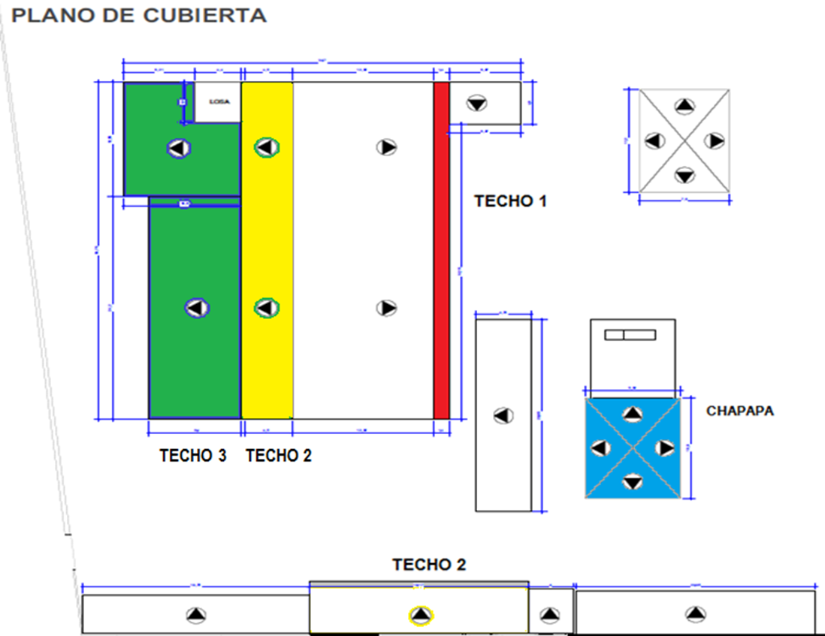
 | B. EQUIPO MÍNIMO
 | El proveedor deberá contar con todo el equipo y herramientas necesarias para el buen desempeño técnico del servicio.
 | II. CONDICIONES DEL SERVICIO
 | A. PLAZO DEL SERVICIO
1 | En el plazo de entrega del Servicio, no podrá superar 20 días hábiles
 | B. LUGAR DONDE SE REALIZARA EL SERVICIO
1 | El proveedor se compromete a realizar el servicio en las instalaciones de la CSBP ubicado en Doble via la Guardia ente 4to y 5to Anillo en oficinas administrativas.
 | C. FORMA DE PAGO DEL SERVICIO
1 | El pago se realizara posterior a la finalización del servicio, acta de recepción y nota de conformidad previa presentación de la factura.
 | D. GARANTIA DEL SERVICIO
1 | El proveedor adjudicado deberá presentar una GARANTIA TECNICA mínima de 3 meses al momento de la entrega final del servicio..
La presente cotización debe ser presentada como plazo maximo hasta el día jueves 17 de Julio de 2025 a horas 16:00 pm vía correo electrónico a la dirección: adquisicionescsbpscz@csbp.com.bo o en las oficinas administrativas ubicadas en la Calle Eucaliptos s/n, entre calle Las Palmeras y condominio Britania (paralelo a la doble vía la guardia entre cuarto y quinto anillo)

Validez de la oferta:

 |  |  | Santa Cruz | de |  | de 2025

SELLO EMPRESA |  |  |  |  |  | NOMBRE Y FIRMA

